Contract
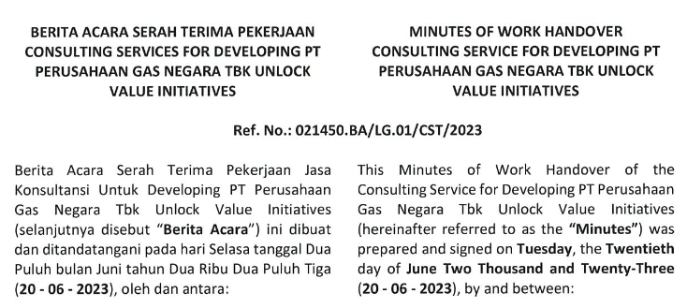
Cover | Tanggal Kontrak | Nilai Kontrak
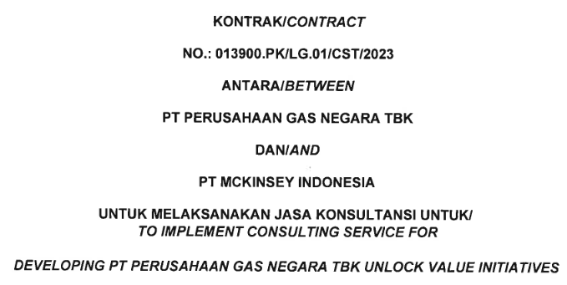
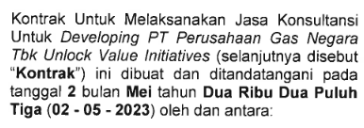
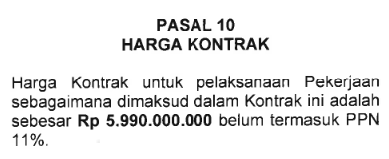

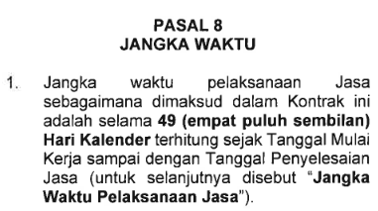
 | Jangka Waktu
 |  | Nilai Realisasi
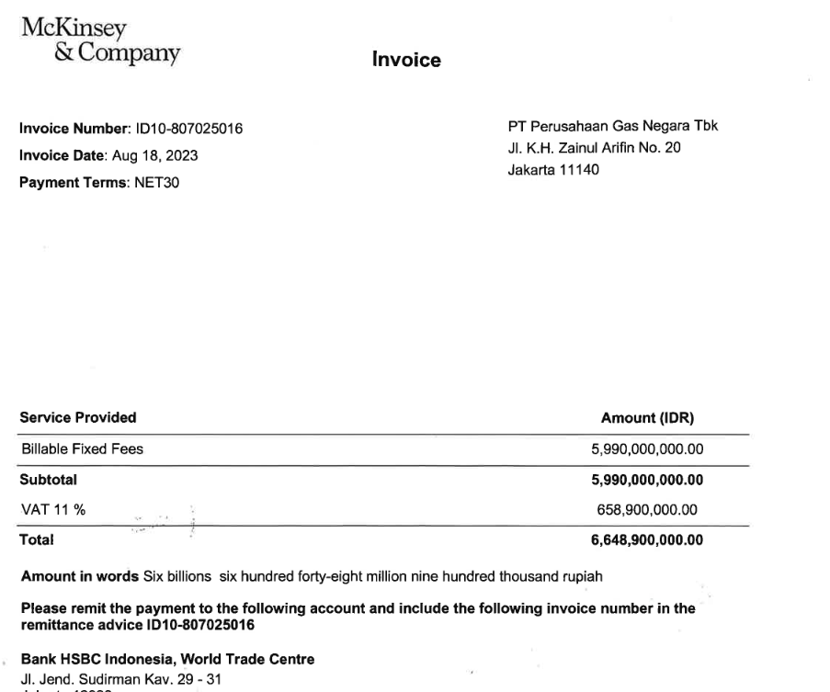

TKDN
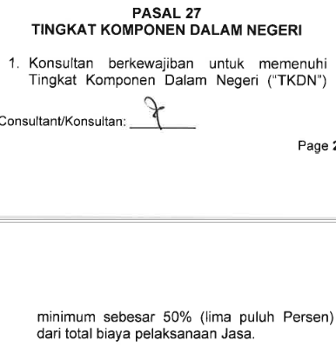

 | 2 Mei 2023 - 20 Juni 2023 (49 hari)

 | Durasi Akhir Data (20 Juni 2023)

Form 3.2
 |  |  |  |  |  |  |  |  |  | HASIL VERIFIKASI

Formulir 3.2. : TKDN Jasa untuk Alat Kerja/Fasilitas Kerja
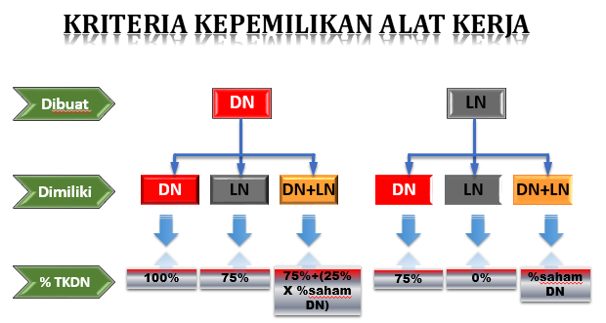

Penyedia Barang / Jasa |  | : | PT Mckinsey Indonesia
Alamat |  | : | Wisma GKBI Penthouse 1&2 Jl. Jend. Sudirman No. 28 Bendungan Hilir, Tanah Abang, Jakarta Pusat
Nama Jasa |  | : | Jasa Konsultansi "IMPLEMENT CONSULTING SERVICE FOR DEVELOPING PT PGN UNLOCK VALUE INITIATIVES
Pengguna Barang/Jasa |  | : | PT Perusahaan Gas Negara
No. Dokumen Jasa |  | : | 013900.PK/LG.01/CST/2023

No. | Uraian | Spesifikasi / Pemasok | Kepemilikan Alat Kerja |  |  | Jumlah | Durasi | Biaya Depresiasi / Sewa Alat (Rupiah) | B I A Y A (Rupiah)
 |  |  | Dibuat | Dimiliki | Alokasi DN (%) |  |  |  | KDN | KLN | TOTAL

(1) | (2) | (3) | (4) |  |  | (5) | (6) | (7) | (8)
 |  |  |  |  |  |  |  |  | - | - | -
 |  |  |  |  |  |  |  |  | - | - | -
 |  |  |  |  |  |  |  |  | - | - | -
 |  |  |  |  |  |  |  |  | - | - | -
 |  |  |  |  |  |  |  |  | - | - | -
 |  |  |  |  |  |  | SUB TOTAL |  | - | - | -

Form 3.3
 |  |  |  |  |  |  |  |  |  | HASIL VERIFIKASI

Formulir 3.3. : TKDN Jasa untuk Konstruksi/Fabrikasi
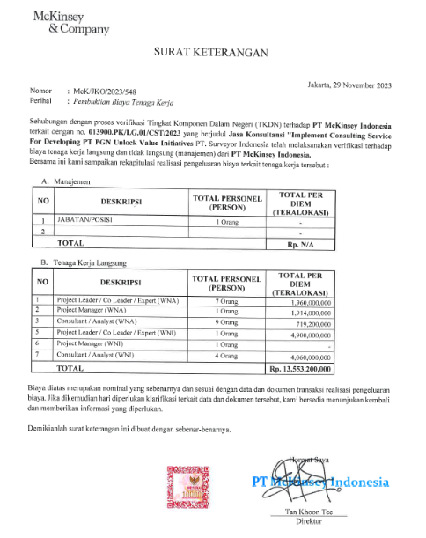

Penyedia Barang / Jasa |  |  | : | PT Mckinsey Indonesia
Alamat |  |  | : | Wisma GKBI Penthouse 1&2 Jl. Jend. Sudirman No. 28 Bendungan Hilir, Tanah Abang, Jakarta Pusat
Nama Jasa |  |  | : | Jasa Konsultansi "IMPLEMENT CONSULTING SERVICE FOR DEVELOPING PT PGN UNLOCK VALUE INITIATIVES
Pengguna Barang/Jasa |  |  | : | PT Perusahaan Gas Negara
No. Dokumen Jasa |  |  | : | 013900.PK/LG.01/CST/2023

No. | Uraian |  | Kualifikasi | Kewarganegaraan | TKDN (%) | Jumlah | Satuan/Durasi | Upah (Rupiah) | B I A Y A (Rupiah)
 |  |  |  |  |  |  |  |  | KDN | KLN | TOTAL | Struktur Biaya

(1) | (2) |  | (3) | (4) | (5) | (6) | (7) | (8) | (9) |  |  | (10)
1 |  | Project Leader / Co Leader / Expert |  | WNI | 100.00% | 1 | 49 | 100,000,000.00 | 4,900,000,000.00 | - | 4,900,000,000.00 | 34.62%
2 |  | Project Manager |  | WNI | 100.00% | - | 0 | 58,000,000.00 | - | - | - | 0.00%
3 |  | Consultant / Analyst |  | WNI | 100.00% | 4 | 70 | 58,000,000.00 | 4,060,000,000.00 | - | 4,060,000,000.00 | 28.69%
4 |  | Project Leader / Co Leader / Expert |  | WNA | 0.00% | 7 | 19.6 | 100,000,000.00 | - | 1,960,000,000.00 | 1,960,000,000.00 | 13.85%
5 |  | Project Manager |  | WNA | 0.00% | 1 | 33 | 58,000,000.00 | - | 1,914,000,000.00 | 1,914,000,000.00 | 13.52%
6 |  | Consultant / Analyst |  | WNA | 0.00% | 9 | 12.4 | 58,000,000.00 | - | 719,200,000.00 | 719,200,000.00 | 5.08%
 |  |  |  |  |  |  |  |  | - | - | - | 0.00%
 |  |  |  |  |  |  |  |  | - | - | - | 0.00%
 |  |  |  |  |  |  | SUB TOTAL |  | 8,960,000,000.00 | 4,593,200,000.00 | 13,553,200,000.00 | 95.77%

 |  | KTP: 5 Orang (lengkap)

